상품제안서
모던오피스 수제원목 시그니처 명함집 | 상품코드: S31192

 |  |  |  |  |  |  | 02-713-8555 | www.synergygift.co.kr
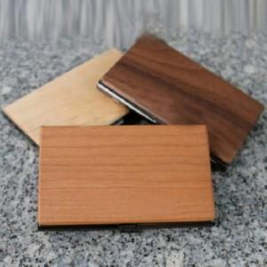

【상세/제작정보】

【인쇄/포장옵션】 | 실크, 레이저 / OPP(비닐)

【공급단가】 | 수량 | 20~ | 100~ | 300~ | 500~ | 1,000~
*VAT별도 | 단가 | 26,860원 | 25,870원 | 24,870원 | 23,880원 | 23,280원

【상품 URL】 | https://www.synergygift.co.kr:443/src/goods_detail.php?gdno=31192

